光电直读光谱样品制备标准作业卡
 | 光电直读光谱样品制备标准作业卡
编制人： |  | 审核人： |  | 批准人： |  | 标准作业卡编号： | ZJ-BZ-06-V1 |  | 更新时间 |  | 2026-04-23
作业名称 | 光电直读光谱样品制备 |  |  | 作业岗位 |  | OES分析岗 |  | 作业范围 |  | 从收样到镍铁光谱分析
作业阶段 | 作业流程 | 作业标准 |  | 设备/工具 | 关键点 | 关键理由 | 标准时间 | 作业前人员准备和确认
1.作业前 | 1 | 劳保穿戴 | 袖口收起,佩戴手套、防尘口罩 |  |  | 安全防护 | 30秒 | 1人
 | 2 | 检查设备 | 电源线等完好，切割片大小合适安装牢固无开裂，砂纸无破损 | 切割机、磨样机 |  | 预防安全隐患 | 10秒 | 作业前设备、防护用具确认
 | 3 | 试运行设备 | 空转设备无异常声响、震动 | 切割机、磨样机 |  | 确保设备正常 | 15秒 | 袖口扎起，佩戴安全防护手套和防尘口罩
 | 4 | 检查样品 | 无影响分析缺陷、编号数量对照 |  |  | 确保过程有效 | 10秒
2.作业中 | 1 | 切割机放样 | 切除长度约15mm | 切割机 |  |  | 5秒 | 安全要点
 | 2 | 液压夹紧 | 开液压按钮至少10秒 | 液压油泵 |  | 确保铁样夹持牢固 | 12秒 | 切割机、磨样机设备及电源线完好，切割片和砂纸无开裂破损
 | 3 | 启动切割 | 缓慢接近铁样，匀速切割 | 切割机 |  | 避免切割片破损飞出伤人 | 30秒
3
3
 | 4 | 样品检查、冷却 | 气孔多无法分析的用邻近编号样品替换，正常的放入水中冷却 | 夹钳 |  | 确保过程有效 | 120秒 | 质量要点
 | 5 | 粗磨 | 40目磨掉切痕,再多磨约15秒 | 磨样机 |  | 磨掉切割高温变质层 | 40秒 | 磨制后样品表面符合标准要求。
 | 6 | 细磨 | 80目磨至光洁平整、纹路均匀 | 磨样机 |  | 满足光谱分析要求 | 30秒
3.检查冷却 | 1 | 检查 | 表面平整、纹路均匀，洁净无油污，无水渍，不能用手触碰。 |  |  | 满足光谱分析要求 | 10秒 | 作业点示意图
 | 2 | 冷却 | 放铜板上加速冷却至室温待分析 | 铜板 |  | 满足光谱分析要求 | 600秒 | 安全 |  |  | 质量
3
3
关 键 作 业 图 示 | 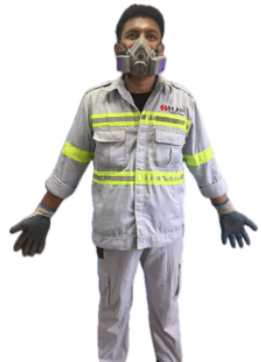 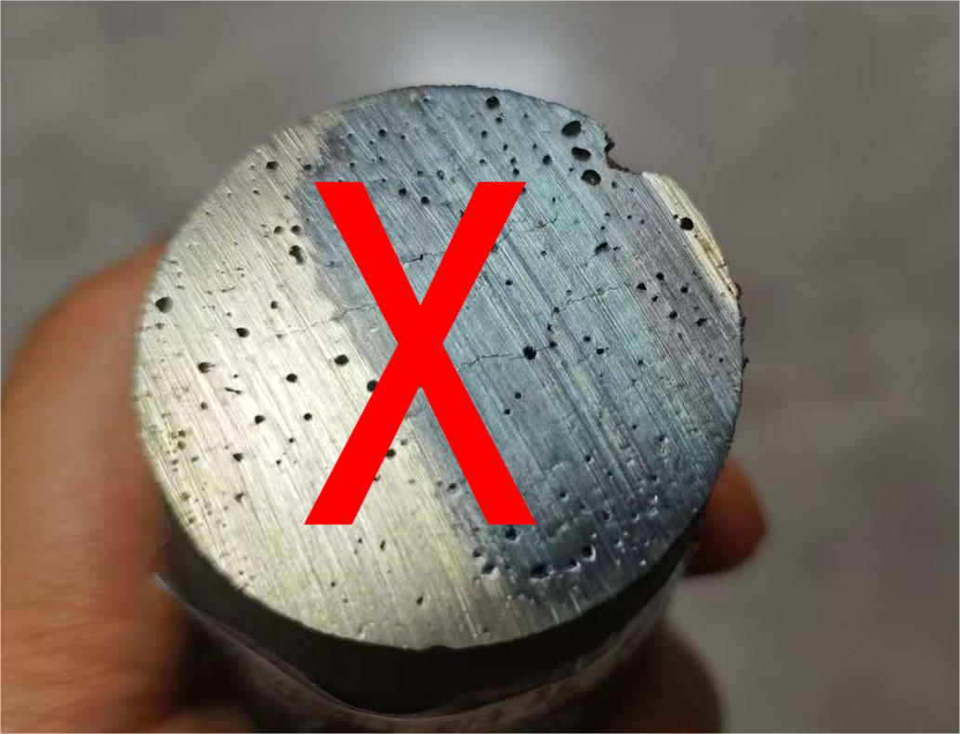 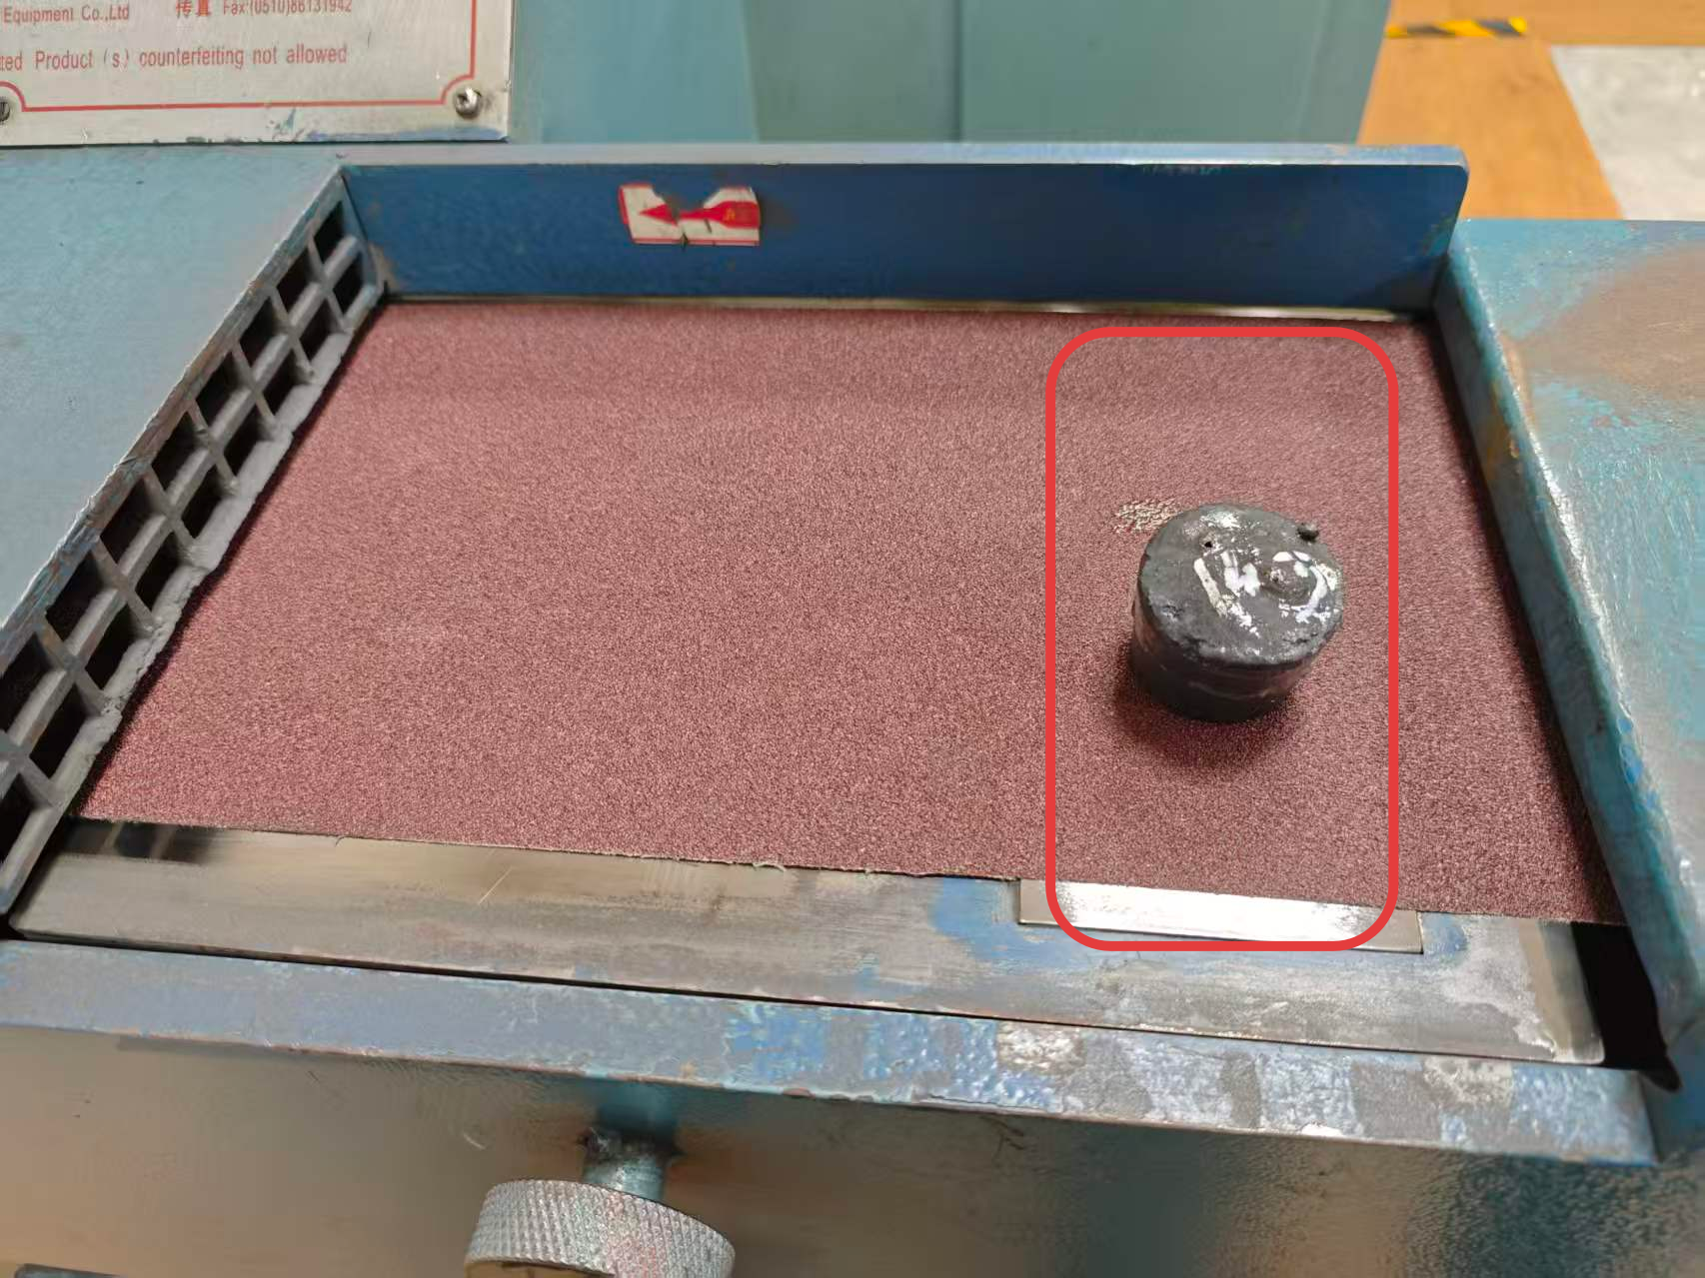 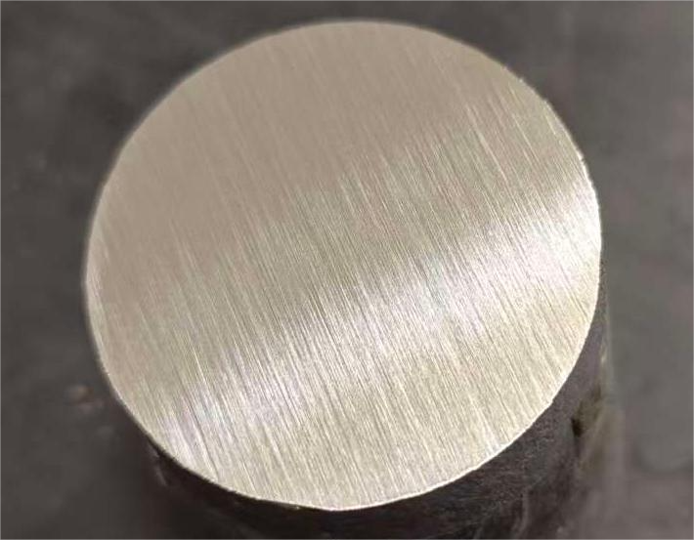 劳保用品穿戴示意 切割后气孔多需舍弃样品示意图 砂带磨样机磨样区域示意 磨制完好样品示意

3
3

光电直读光谱样品制备标准作业卡 (2)
 | Kartu Standar Operasional Persiapan Sampel untuk Spektrometer Emisi Optik Pembacaan Langsung (OES)
Disusun oleh： |  | Diperiksa Oleh： |  | Disetujui oleh： |  | No. Kartu Standar Operasional： | ZJ-BZ-06-V1 |  | Tgl Pembaharuan |  | 2026-04-23
Nama Pekerjaan | Persiapan Sampel untuk Spektrometer Emisi Optik Pembacaan Langsung (OES) |  |  | Posisi Kerja |  | Petugas Analisis OES |  | Ruang Lingkup Pekerjaan |  | Mulai dari Penerimaan Sampel hingga Analisis Spektrometri OES Nikel Besi
Tahapan Pekerjaan | Langkah Kerja | Standar Kerja |  | Mesin/ Alat | Poin utama | Alasan Penting | Waktu Standar | Persiapan dan Konfirmasi Personel Sebelum Memulai Pekerjaan
1. Sebelum pekerjaan | 1 | APD | Rapikan lengan baju, kenakan sarung tangan dan masker debu. |  |  | Menjamin keselamatan kerja | 30 detik | 1 Orang
 | 2 | Memeriksa Peralatan | Pastikan kabel listrik dan komponen lainnya dalam kondisi baik, mata potong berukuran sesuai, terpasang kuat tanpa retak, serta amplas tidak rusak. | Mesin Potong, Mesin Gerinda Sampel |  | Mencegah potensi bahaya | 10 detik | Konfirmasi kondisi peralatan dan alat pelindung diri (APD) sebelum memulai pekerjaan.
 | 3 | Uji Operasi Peralatan | Jalankan peralatan tanpa beban dan pastikan tidak ada suara maupun getaran yang tidak normal. | Mesin Potong, Mesin Gerinda Sampel |  | Memastikan peralatan beroperasi dengan normal | 15 detik | Rapikan lengan baju, kenakan sarung tangan pelindung dan masker debu.
 | 4 | Memeriksa Sampel | Pastikan sampel tidak memiliki cacat yang memengaruhi analisis, serta nomor dan jumlah sampel sesuai. |  |  | Memastikan proses berjalan dengan efektif | 10 detik
2. Selama Pekerjaan | 1 | Menempatkan Sampel pada Mesin Potong | Potong bagian sampel sepanjang ±15 mm. | Mesin Potong, Mesin Gerinda Sampel |  |  | 5 detik | Poin Keselamatan
 | 2 | Menjepit Sampel dengan Sistem Hidrolik | Tekan tombol hidrolik selama minimal 10 detik. | Pompa Hidrolik |  | Memastikan sampel logam terjepit dengan kuat | 12 detik | Pastikan mesin potong, mesin gerinda sampel, dan kabel listrik dalam kondisi baik; mata potong dan amplas tidak retak atau rusak.
 | 3 | Memulai Proses Pemotongan | Dekatkan mata potong ke sampel secara perlahan, kemudian lakukan pemotongan dengan kecepatan yang stabil. | Mesin Potong, Mesin Gerinda Sampel |  | Mencegah mata potong pecah dan terlontar sehingga dapat mencederai operator | 30 detik
3
3
 | 4 | Memeriksa dan Mendinginkan Sampel | Apabila sampel memiliki banyak pori sehingga tidak dapat dianalisis, gantilah dengan sampel bernomor berurutan. Sampel yang memenuhi syarat segera didinginkan di dalam air. | Rahang Penjepit |  | Memastikan proses berjalan dengan efektif | 120 detik | Poin Mutu
 | 5 | Penggilingan Kasar | Gunakan amplas grit 40 untuk menghilangkan bekas potongan, kemudian lanjutkan penggerindaan sekitar 15 detik. | Mesin Gerinda Sampel |  | Menghilangkan lapisan yang mengalami perubahan sifat akibat suhu tinggi selama pemotongan | 40 detik | Pastikan permukaan sampel setelah penggerindaan memenuhi persyaratan standar.
 | 6 | Penggilingan Halus | Gunakan amplas grit 80 hingga permukaan halus, rata, dan pola gerinda seragam. | Mesin Gerinda Sampel |  | Memenuhi persyaratan analisis spektrometri | 30 detik
3. Pemeriksaan Pendinginan | 1 | Pemeriksaan | Pastikan permukaan rata, pola gerinda seragam, bersih, bebas minyak dan noda air, serta tidak boleh disentuh dengan tangan. |  |  | Memenuhi persyaratan analisis spektrometri | 10 detik | Ilustrasi Titik Kerja
 | 2 | Pendinginan | Letakkan sampel di atas pelat tembaga untuk mempercepat pendinginan hingga mencapai suhu ruang sebelum dilakukan analisis. | Pelat Tembaga |  | Memenuhi persyaratan analisis spektrometri | 600 detik | Keselamatan |  |  | Kualitas
3
3
Ilustrasi Tahapan Kerja Utama

 | Ilustrasi Penggunaan Alat Pelindung Diri (APD) |  | Ilustrasi Sampel yang Harus Ditolak karena Memiliki Banyak Pori setelah Pemotongan |  |  | Ilustrasi Area Penggerindaan pada Mesin Gerinda Sabuk |  |  |  | Ilustrasi Sampel yang Telah Digiling dengan Baik

3
3

